TC01
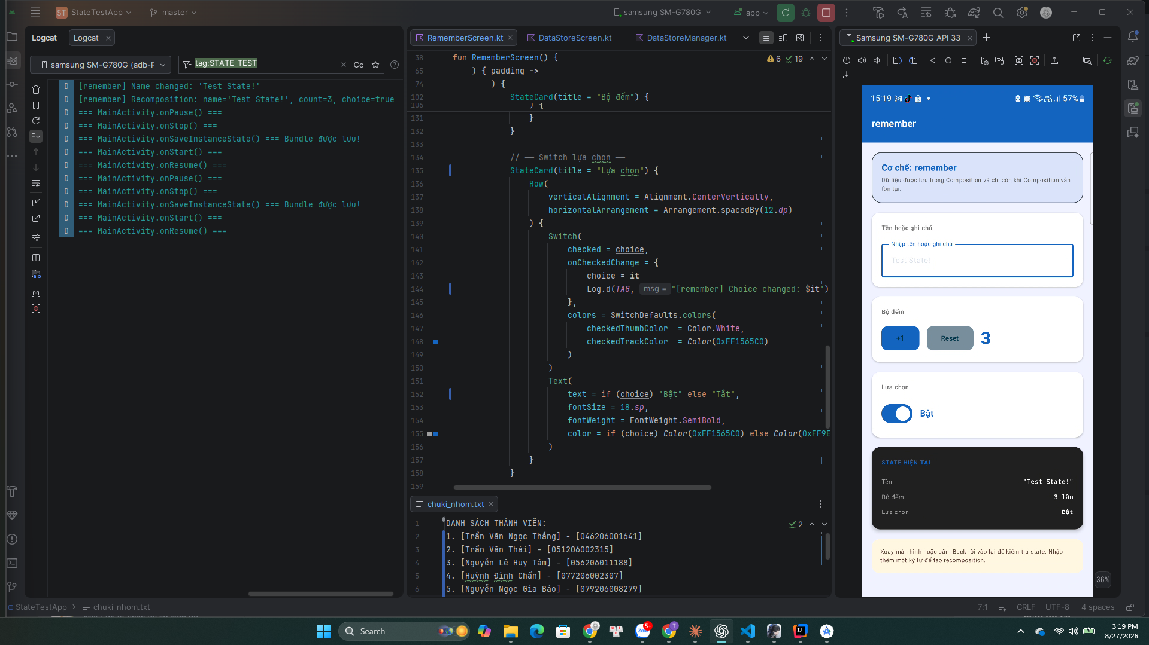
TC01
Quay lại bảng Test Cases

TC02
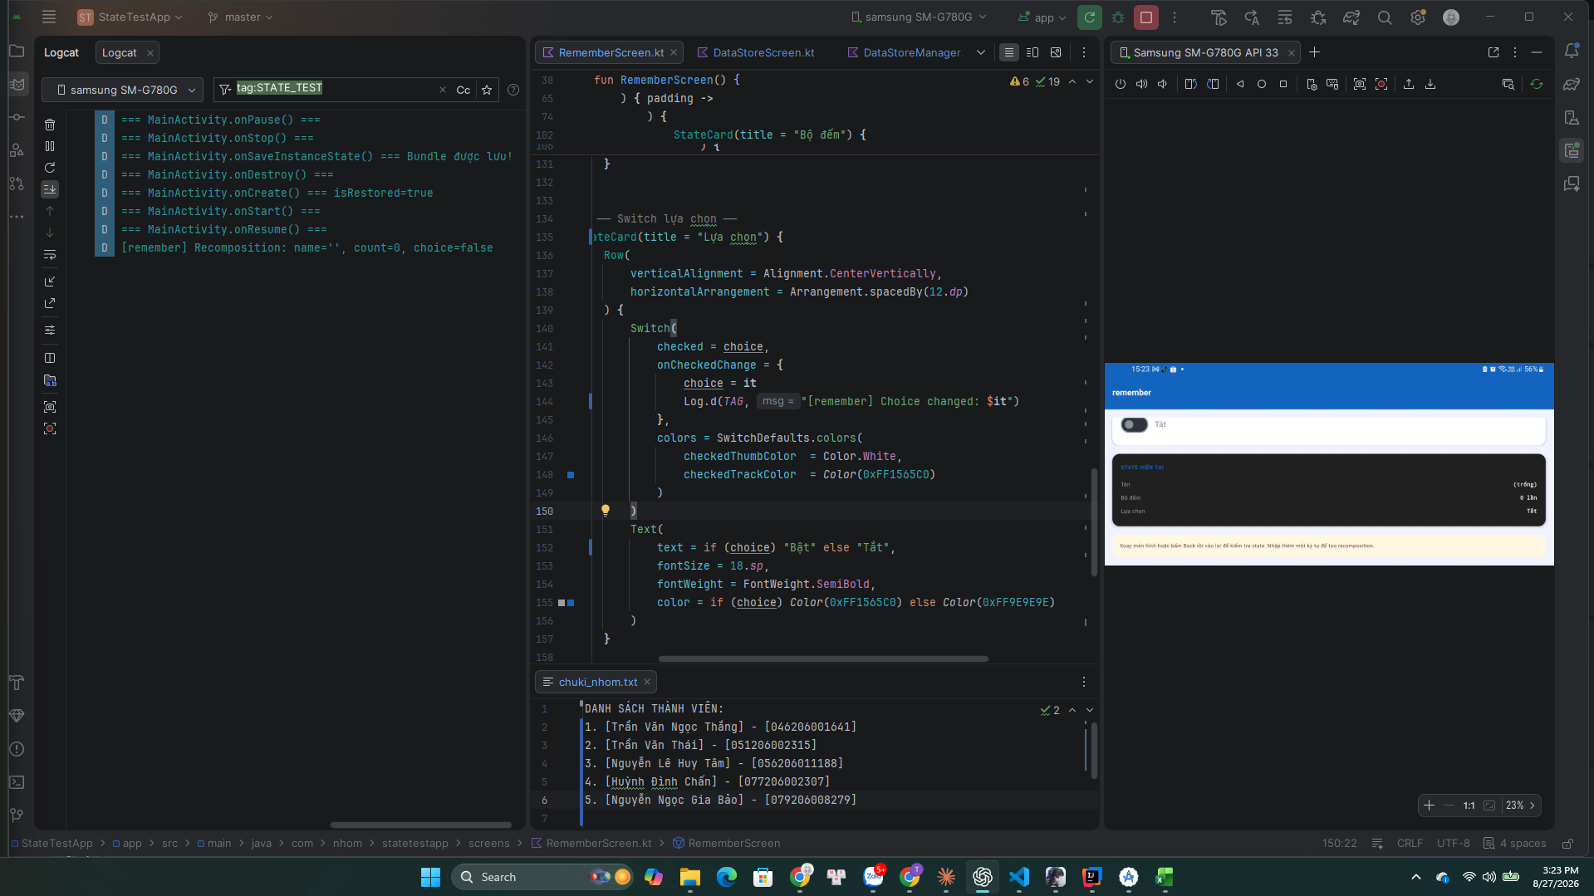
TC02
Quay lại bảng Test Cases

TC03
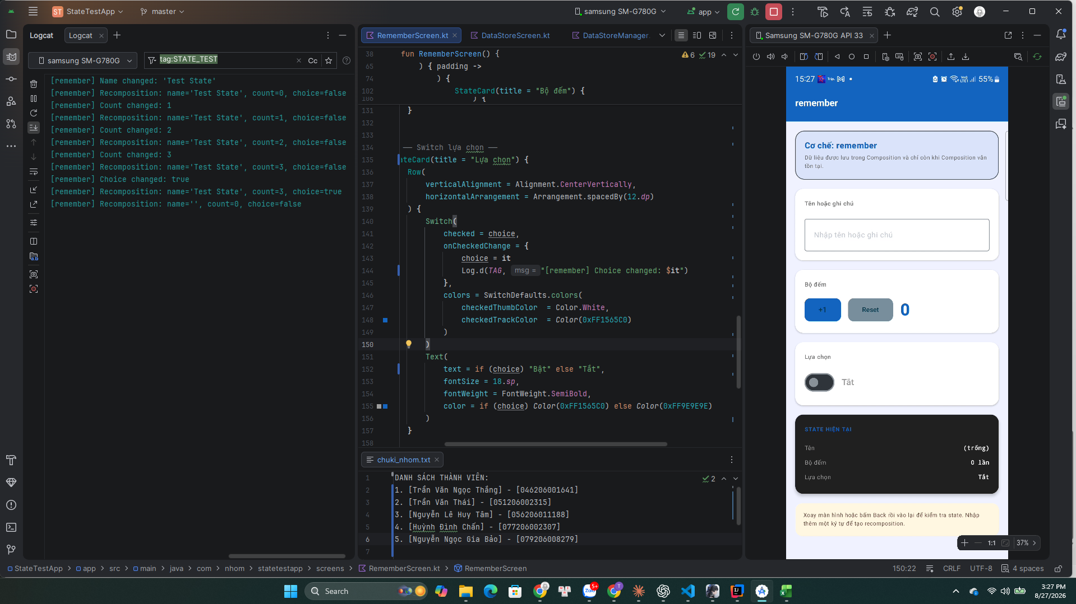
TC03
Quay lại bảng Test Cases

TC04
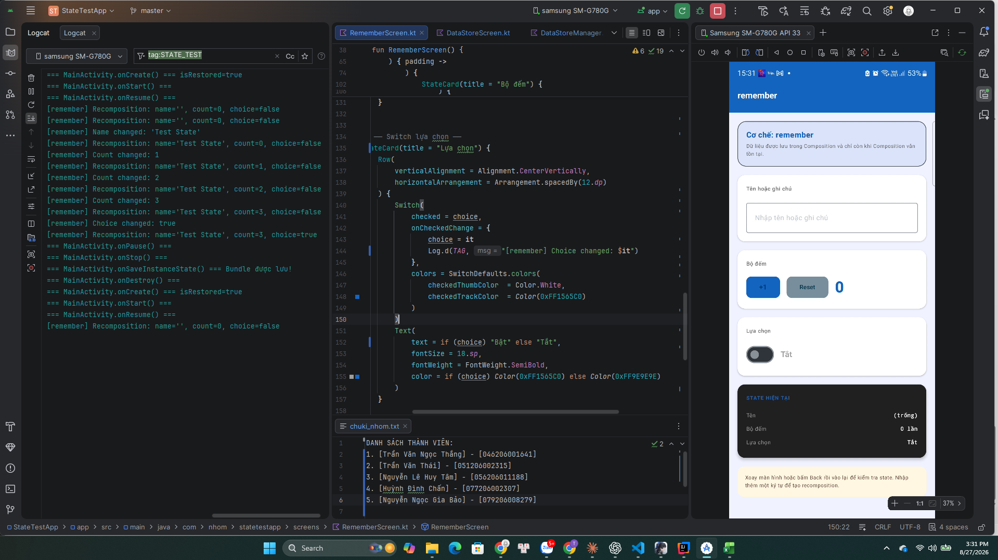
TC04
Quay lại bảng Test Cases

TC05
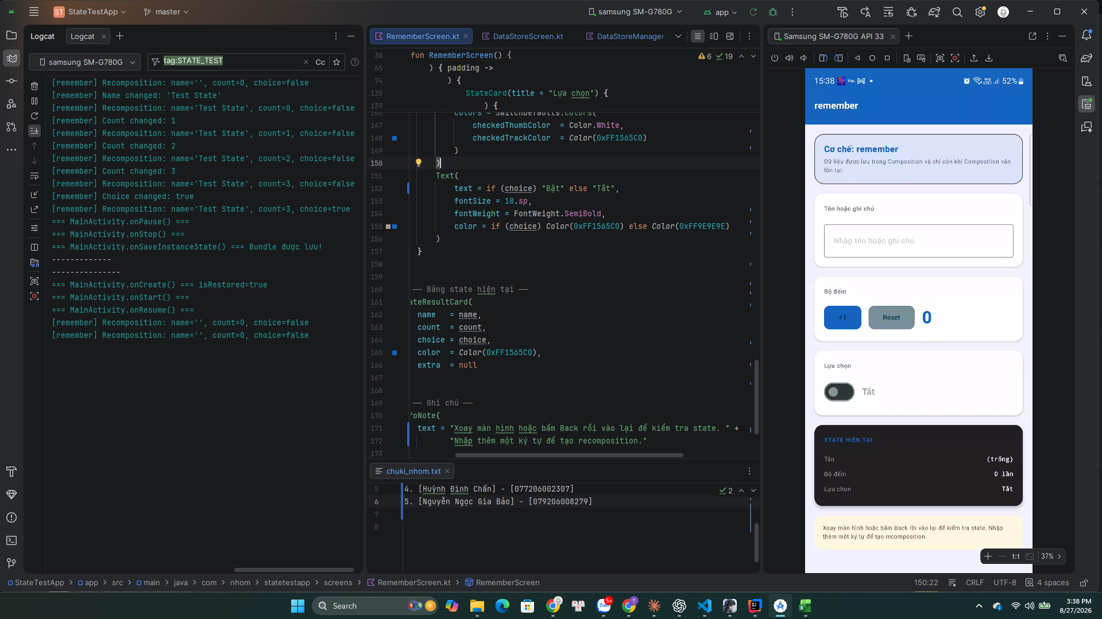
TC05
Quay lại bảng Test Cases

TC06
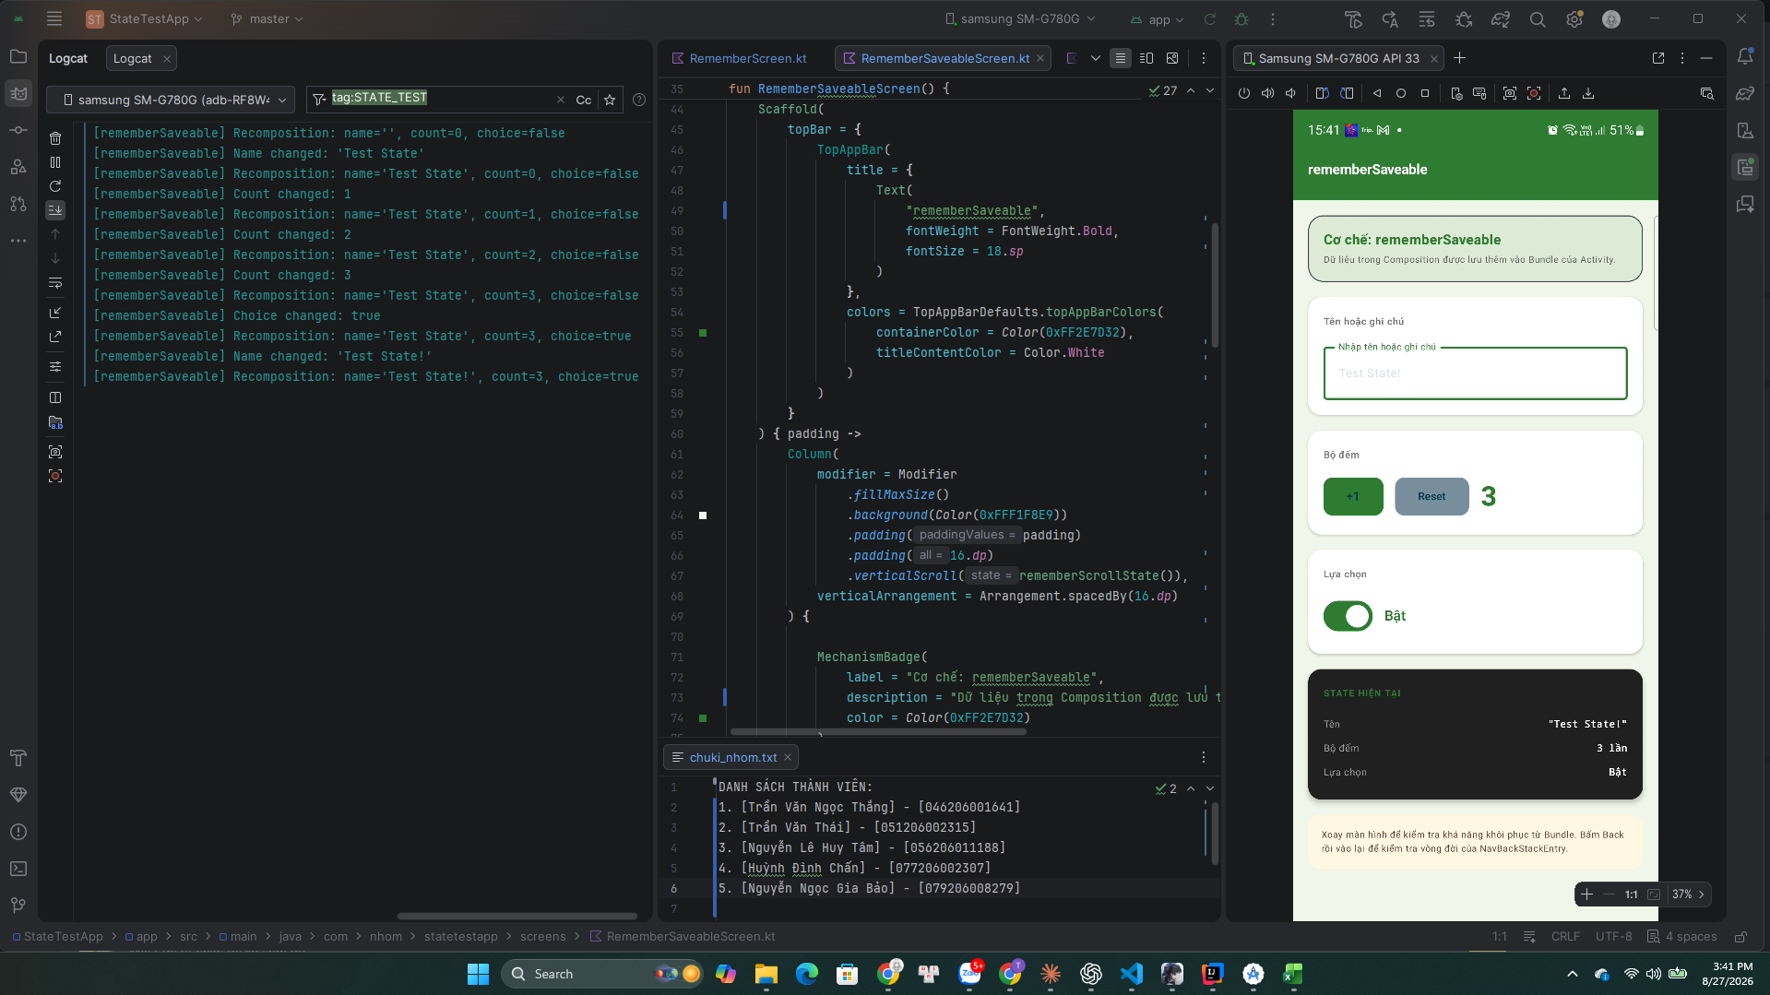
TC06
Quay lại bảng Test Cases

TC07
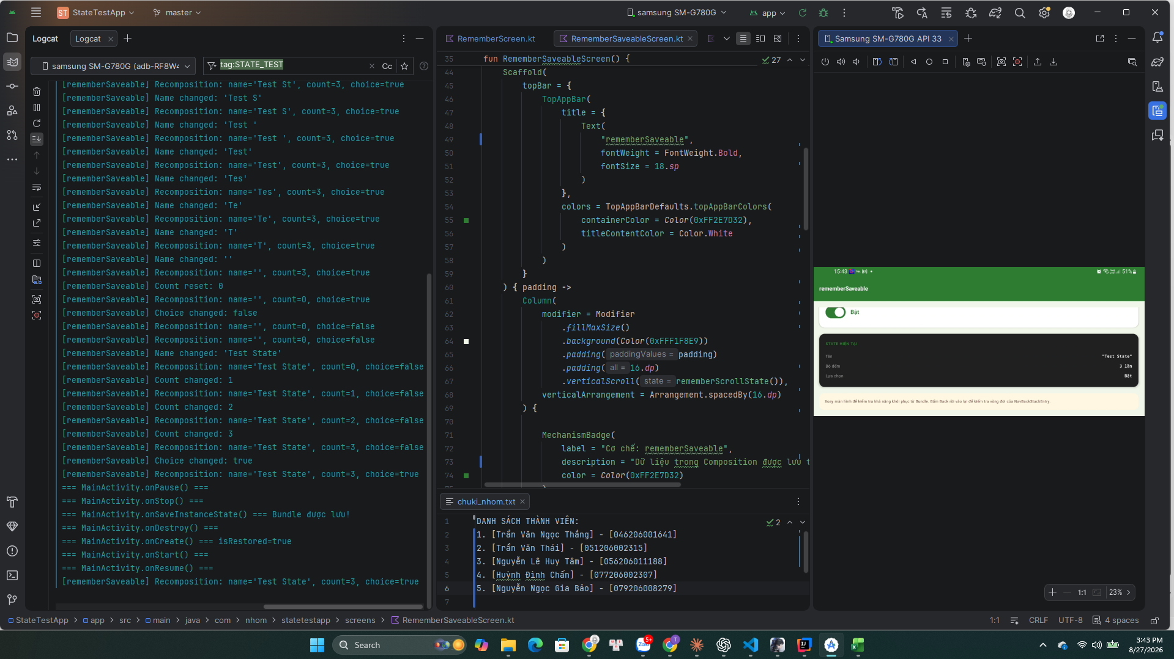
TC07
Quay lại bảng Test Cases

TC08
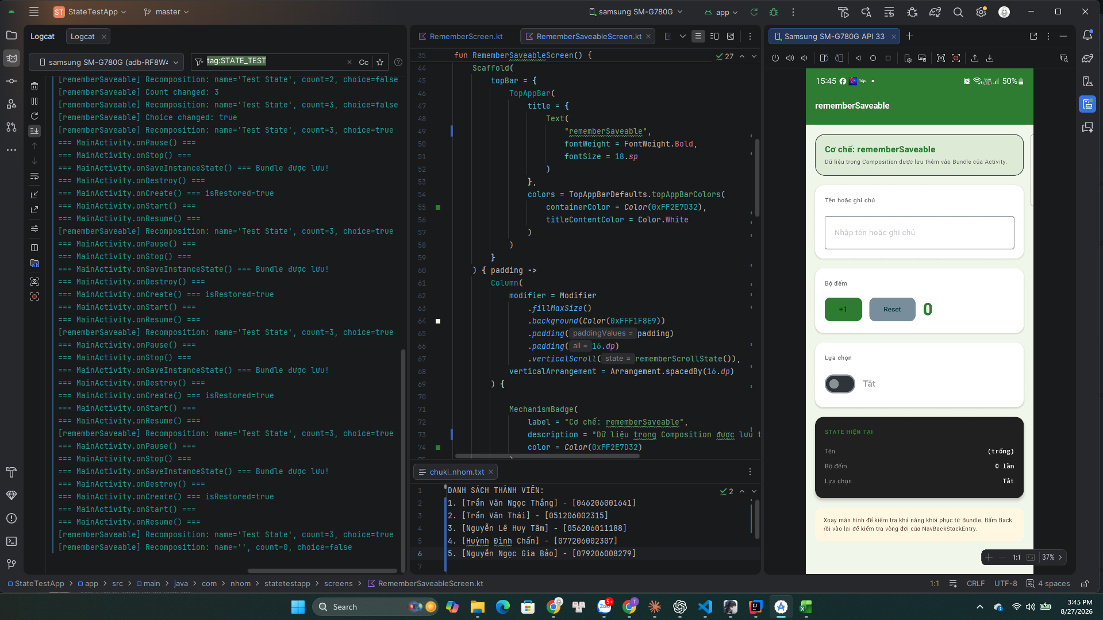
TC08
Quay lại bảng Test Cases

TC10
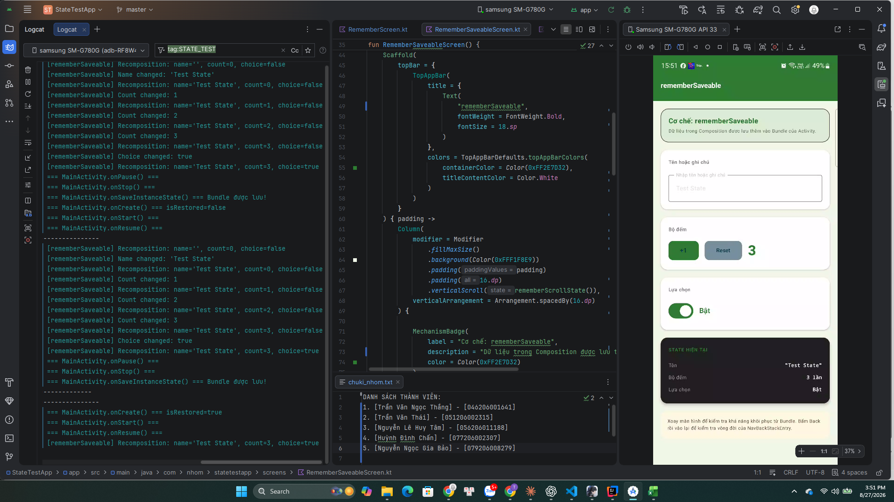
TC10
Quay lại bảng Test Cases

TC11
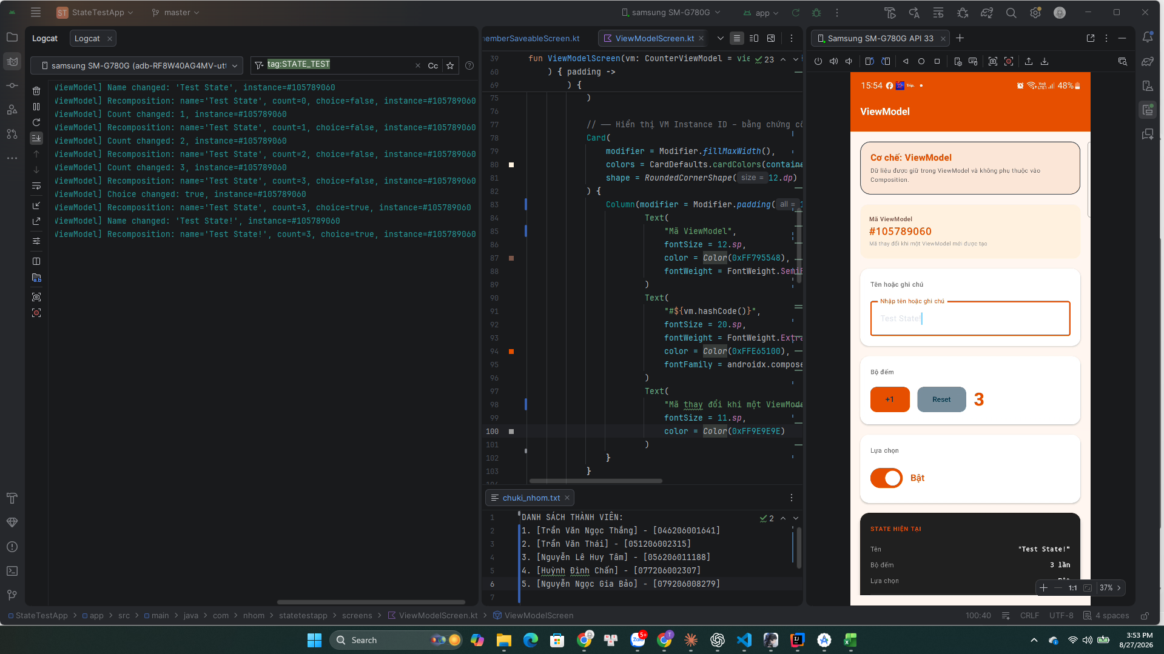
TC11
Quay lại bảng Test Cases

TC12
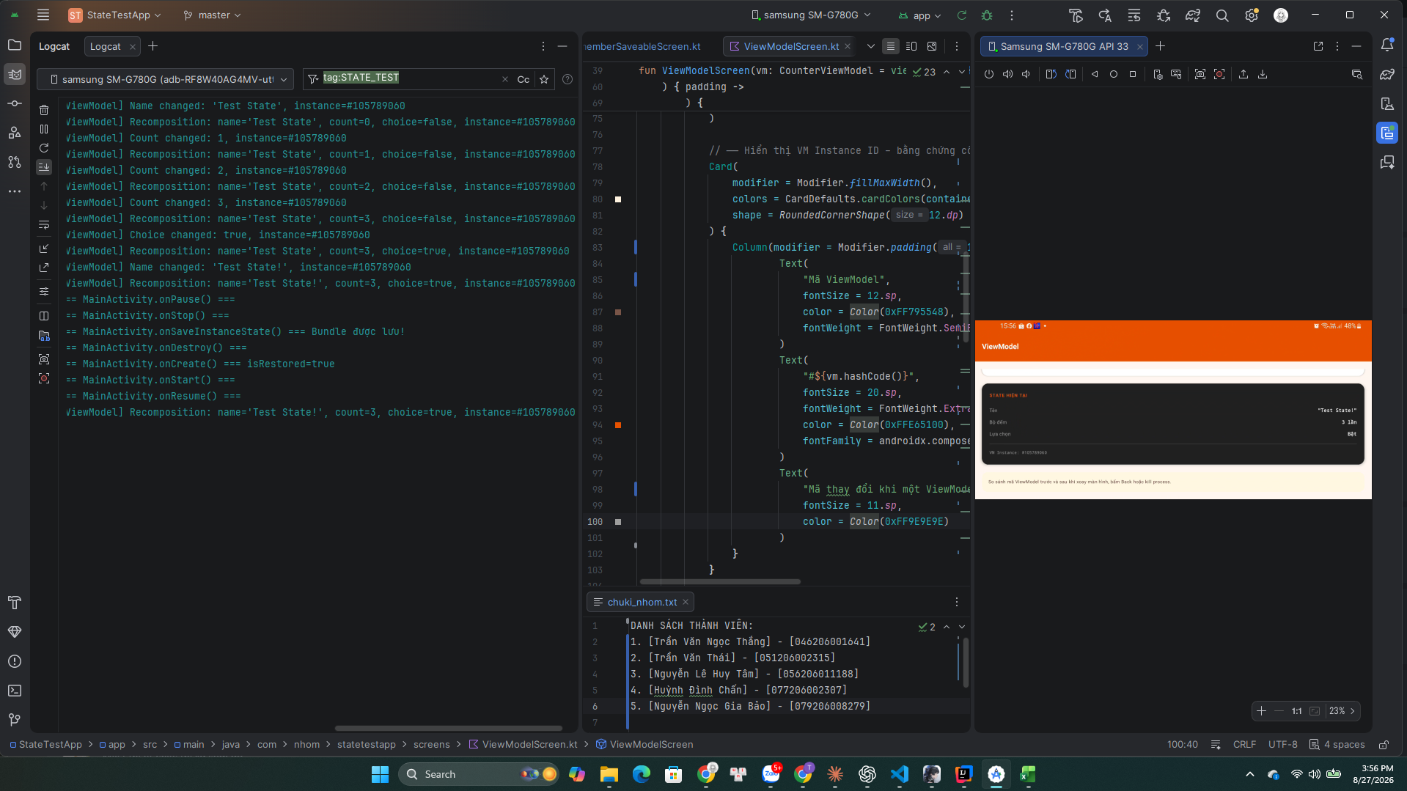
TC12
Quay lại bảng Test Cases

TC13
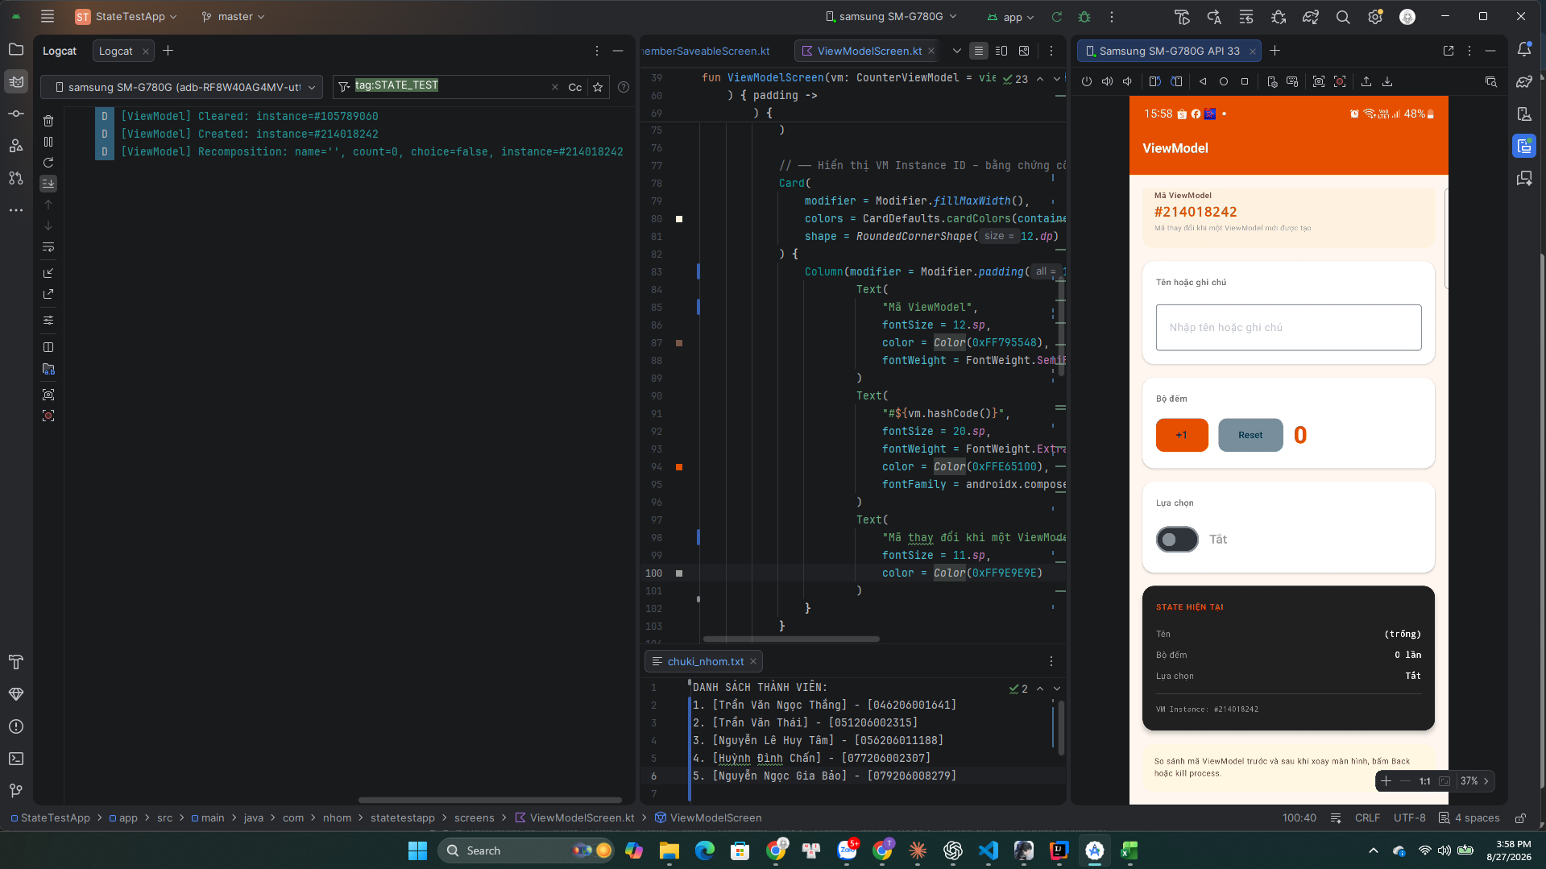
TC13
Quay lại bảng Test Cases

TC15
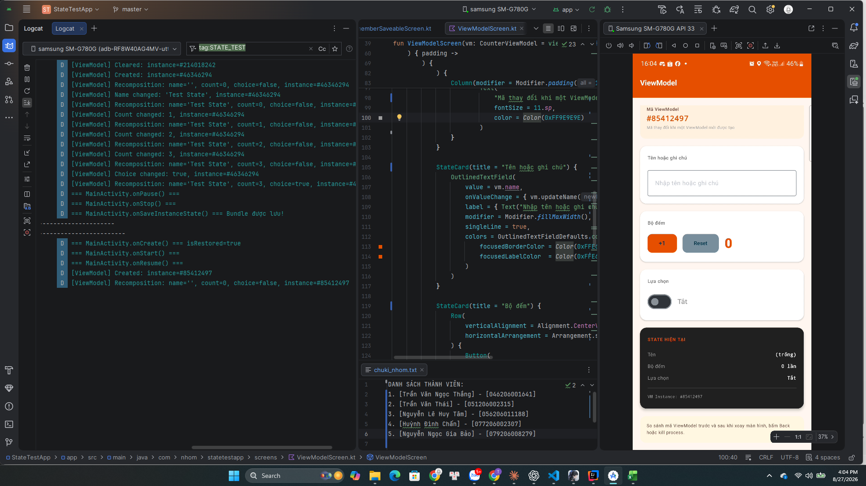
TC15
Quay lại bảng Test Cases

TC16
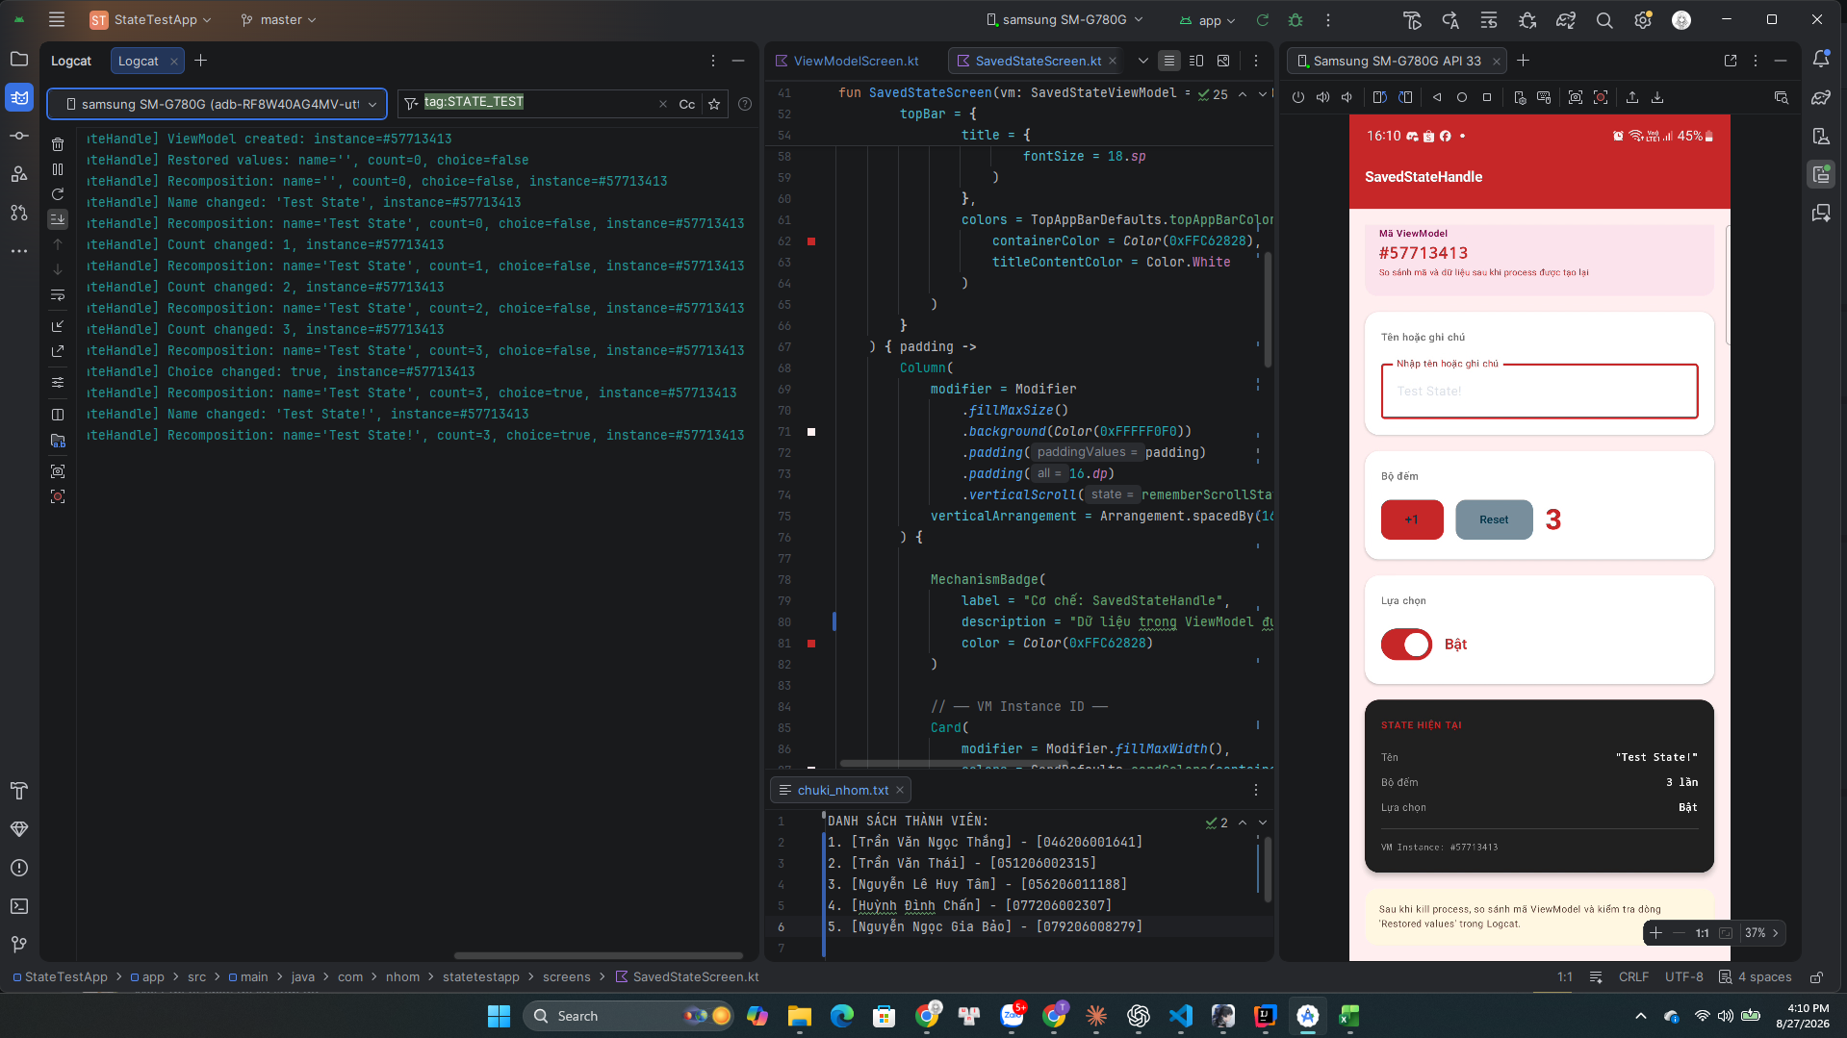
TC16
Quay lại bảng Test Cases

TC17
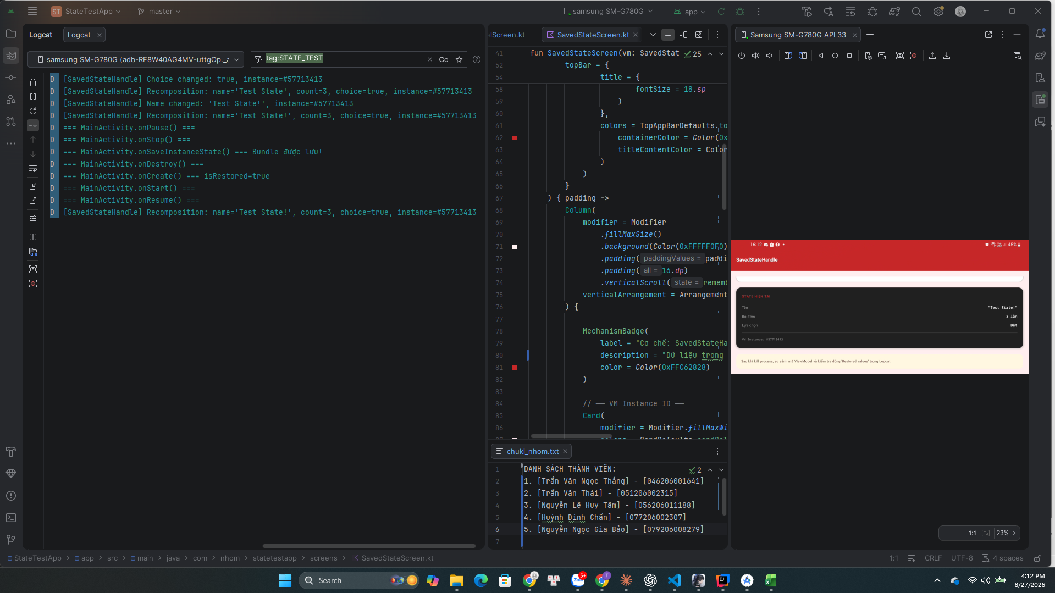
TC17
Quay lại bảng Test Cases

TC18
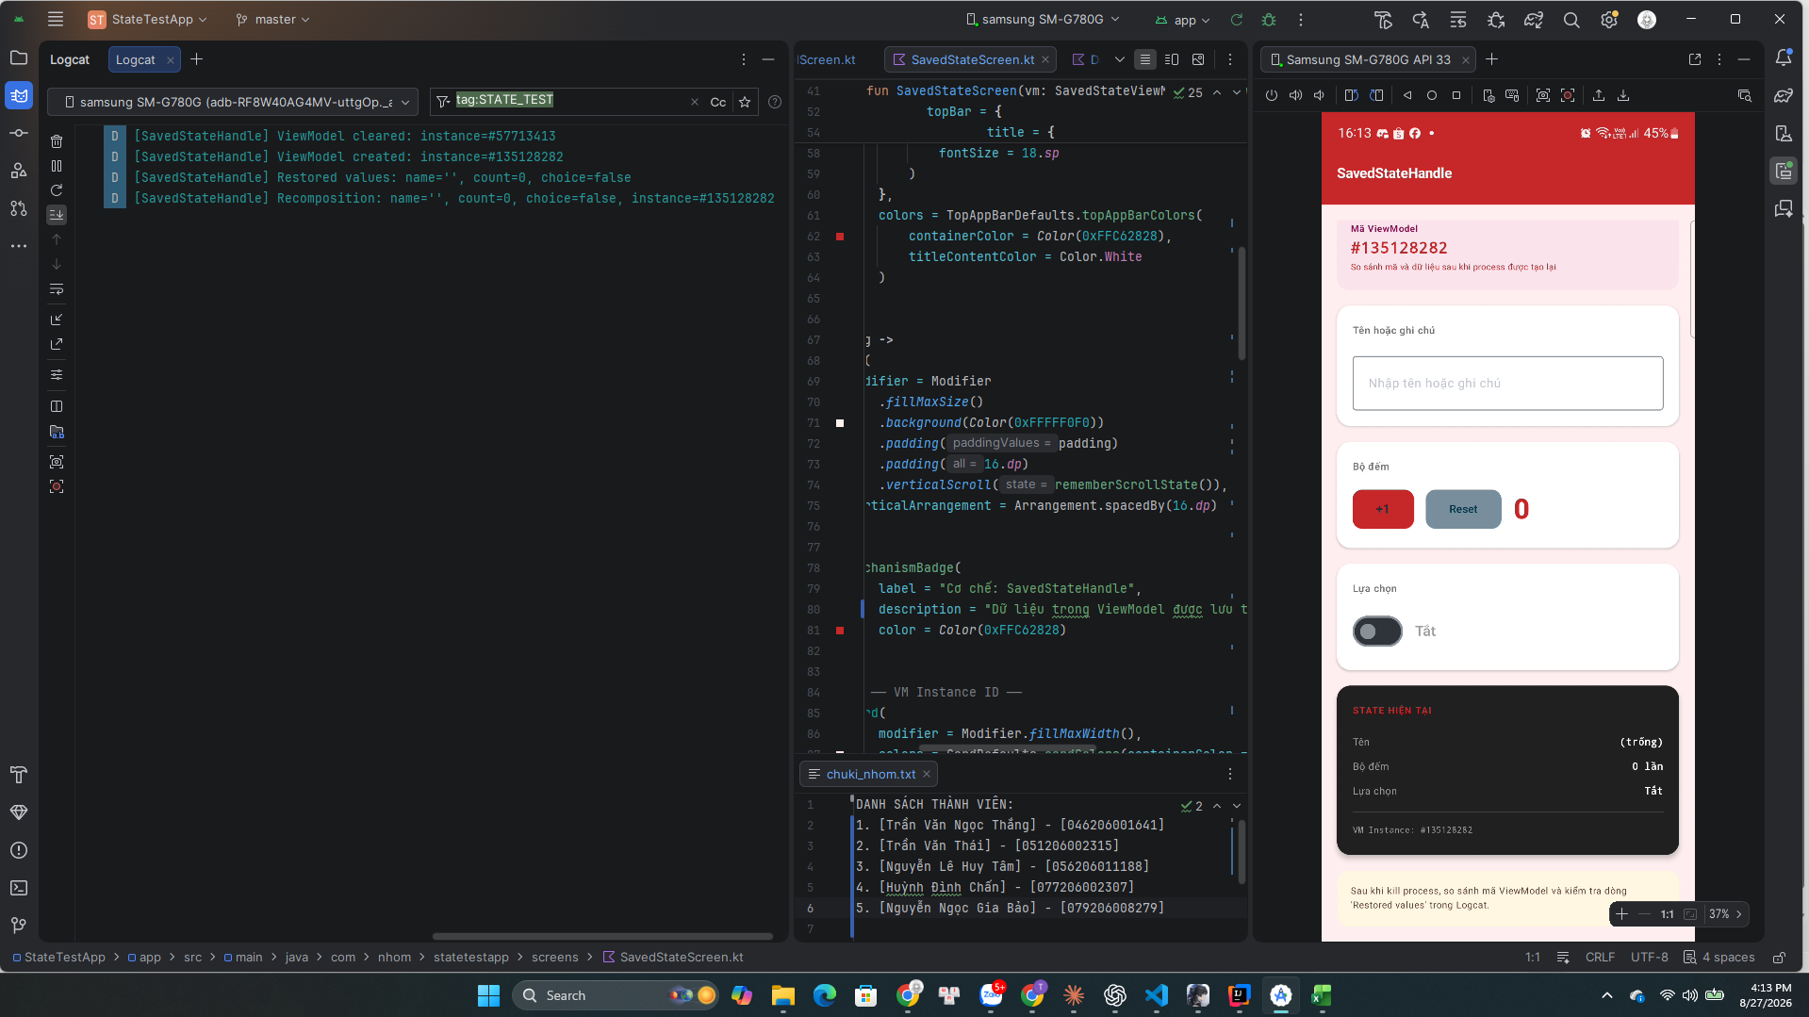
TC18
Quay lại bảng Test Cases

TC20

TC20
Quay lại bảng Test Cases

TC21
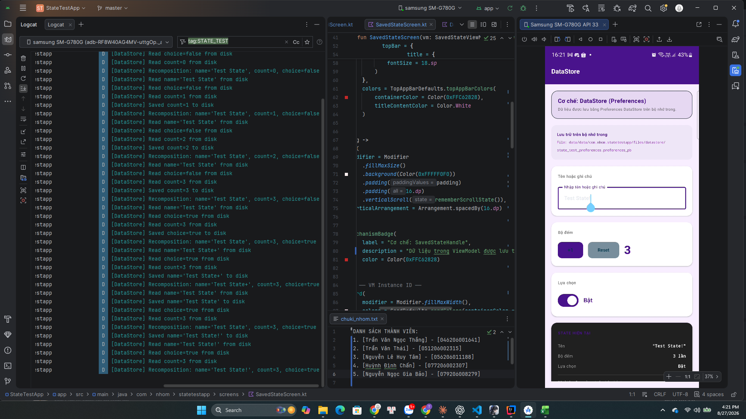
TC21
Quay lại bảng Test Cases

TC22
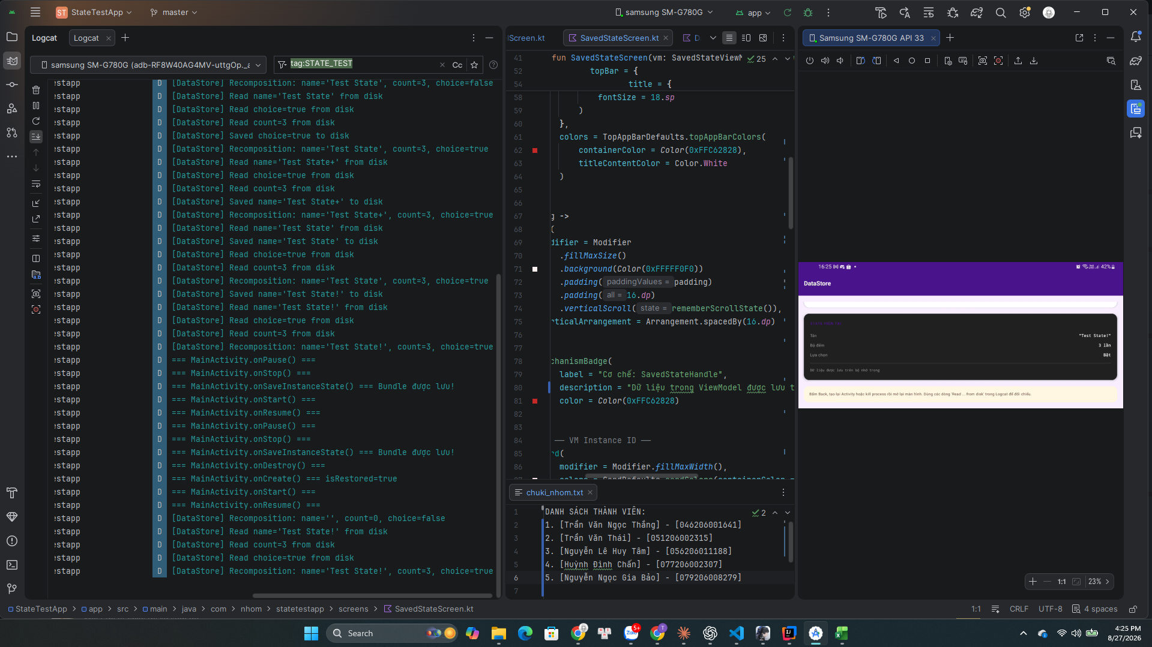
TC22
Quay lại bảng Test Cases

TC23
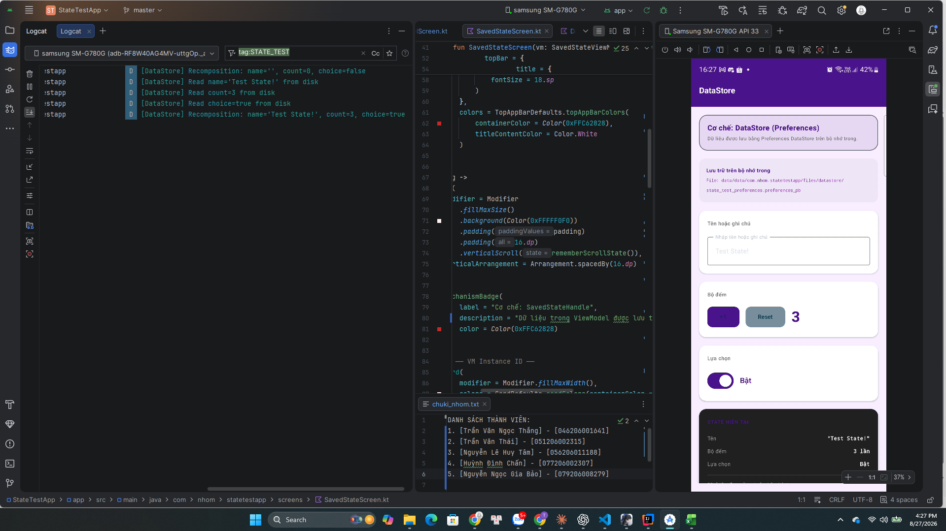
TC23
Quay lại bảng Test Cases

TC25
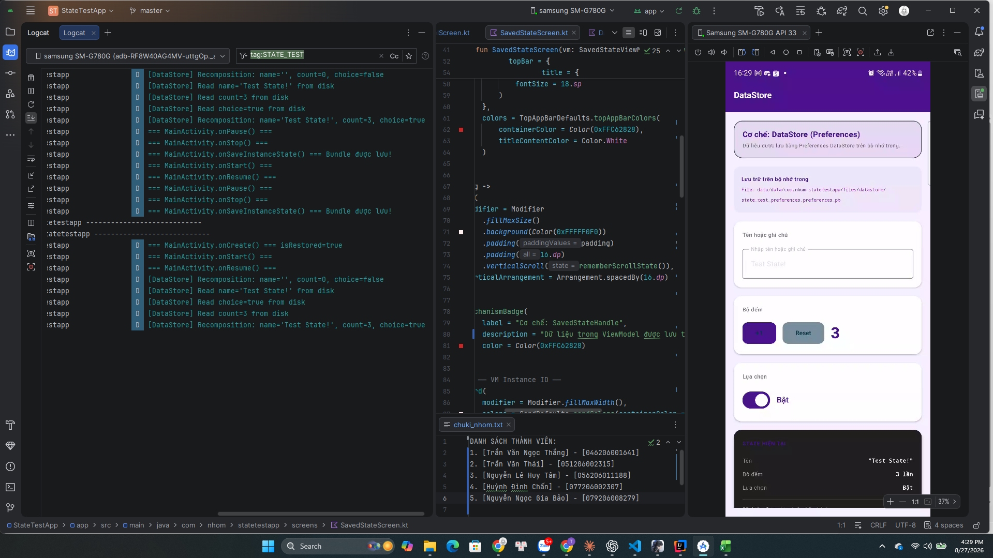
TC25
Quay lại bảng Test Cases

